Sheet1
Vị thế

Người thực hiện: |  |  | thangbk236
Ngày lên kế hoạch: |  |  | 30/12/2021

Bản kế hoạch này sẽ được cập nhật theo đường link github |  |  |  |  | https://github.com/thangbk236/QuanTriFx
Mỗi người nên tự tạo ra bản kế hoạch trade cho riêng mình
Chưa kiếm được tiền từ thị trường nên phải đi viết tài liệu để quản trị rủi cho cho những người mới bắt đầu

Donate USDT Binance Smart Chain (BEP20) |  |  |  | 0xed05b97f46e60a7a65605eaba9a4b502d32f9510

Nội dung |  |  | Vị thế |  | Lĩnh ngộ tinh túy thị trường

 |  | Vị thế khi vào lệnh
 |  | Khi vào lệnh chúng ta có thể có lệnh buy hoặc sell
 |  | Nhưng ở cùng một mức giá với những thời điểm khác nhau thì có vị thế khác nhau
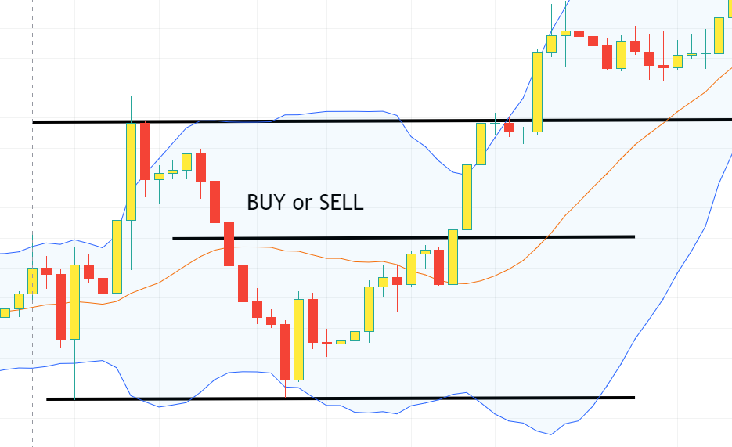

 |  | Cùng một lệnh nhưng ở những vị thế khác nhau thì sẽ cho ra những kết quả khác nhau
 |  | Thế làm như nào để có thể tăng được vị thế khi vào lệnh nhỉ

 |  | Mỗi khi vào lệnh ta chỉ ở trong một vị trí trong thị trường
 |  | Do đó ta không biết là lệnh của mình có vị thế đẹp hay không
 |  | Việc tìm ra một vị thế đẹp là cực kỳ quan trọng
 |  | Nó sẽ giúp ta nâng cao khả năng chiến thắng khi vào lệnh

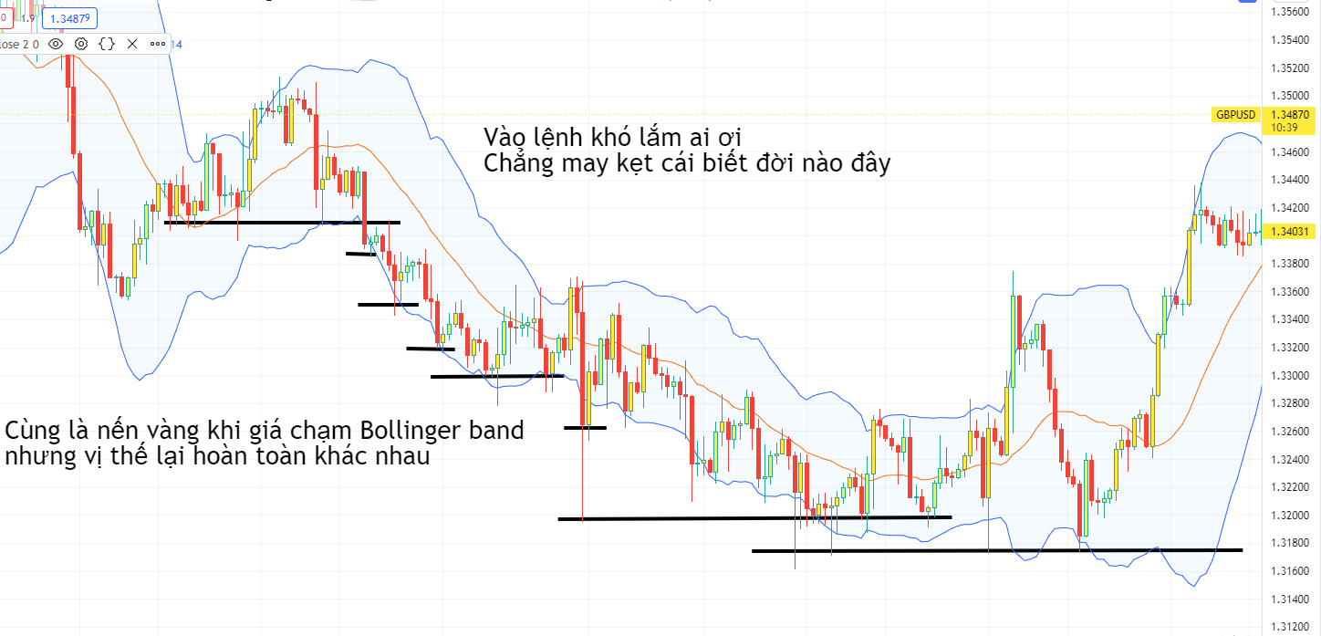

 | Chúng ta phải nâng tầm tư duy, khai mở nhãn thần
 | TÌm ra những điểm phù hợp để có thể thực hiện vào lệnh

